Sheet1
2026年暑期校园专项维修改造项目报价清单及相关要求说明
序号 | 项目 编码 | 项目名称 | 项目特征描述 | 计量 单位 | 工程量 | 综合单价（元） | 合价（元） | 现状图片
1 | 26级新生宿舍维修改造保洁、行政楼厕所维修工程报价清单
2 | 一 | 门厅
3 | 1 | 屋面防水 | 3.4#楼门厅屋面原防水卷材铲除、屋面修补找平，排水口疏通，铺贴4㎜厚SBS卷材，材料、人工、垂直运输费， | ㎡ | 140.00 |  |  | 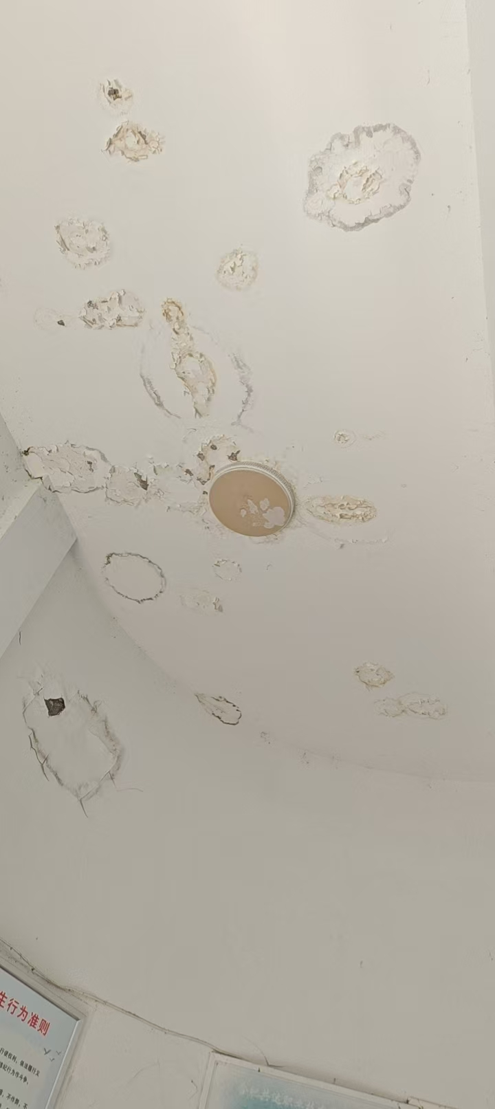 | 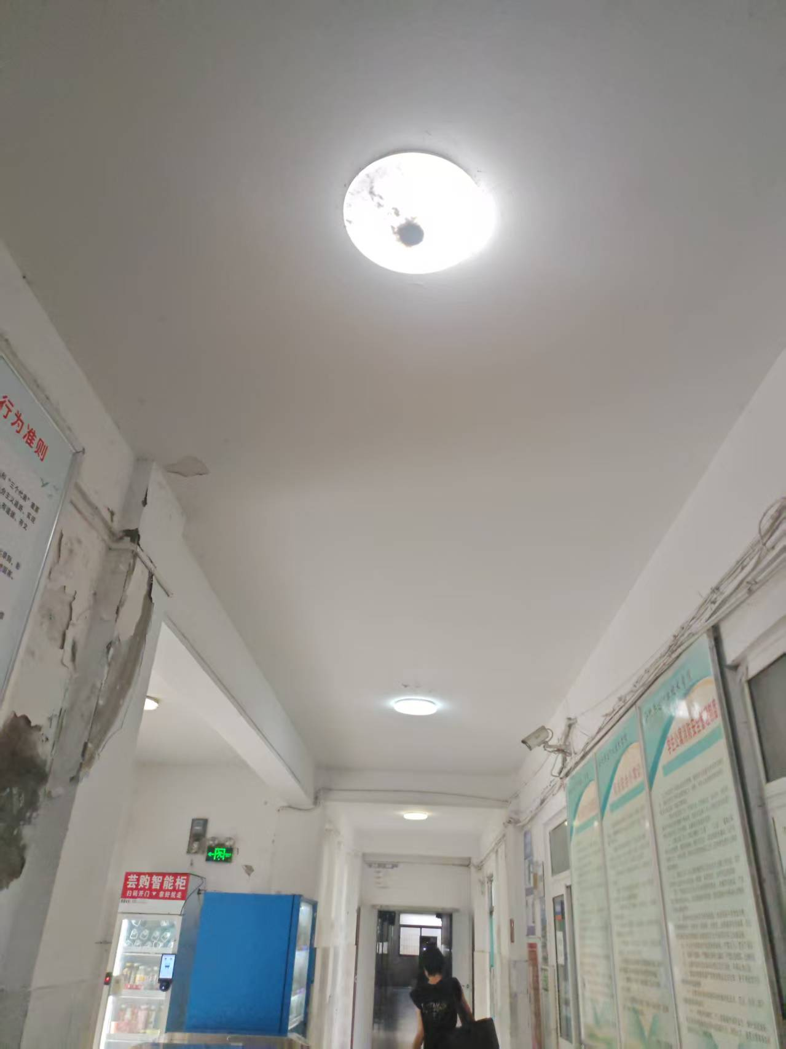
4 | 2 | 乳胶漆 | 1.2#,.3.4#,5.6#宿舍楼门厅墙面、顶棚乳胶柒翻新，人工、材料、超高作业费， | ㎡ | 600.00
5 | 3 | 吸顶灯 | 1.2#,.3.4#,5.6#宿舍楼门厅吸顶灯更换，规格：800*600lED白光款88w,含开关、安装, | 盏 | 20.00 |  |  | 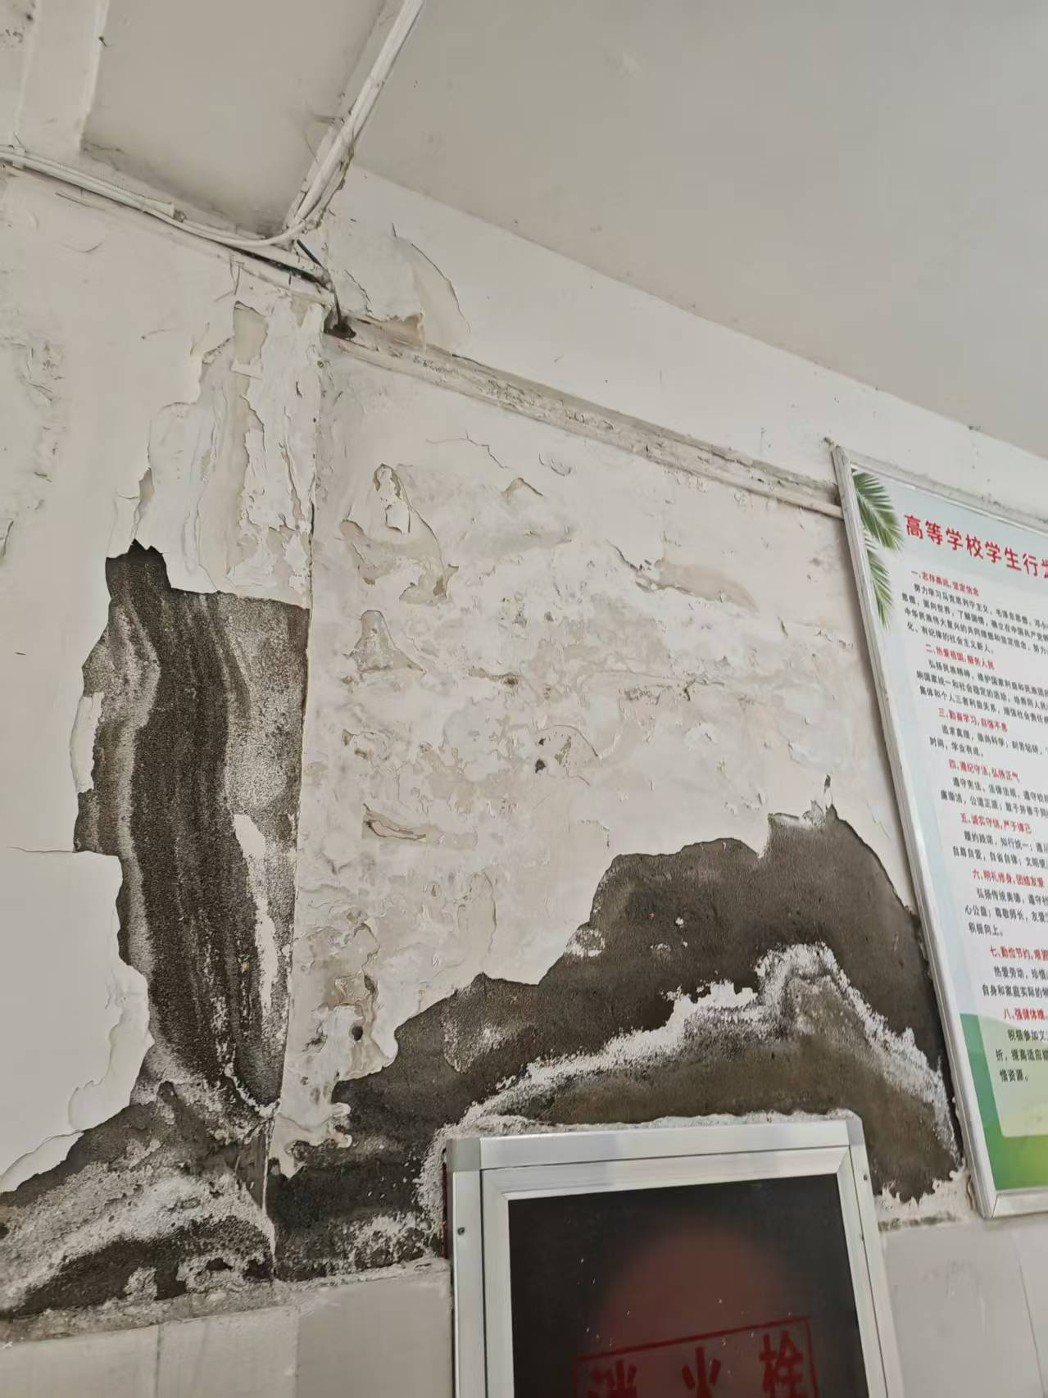 | 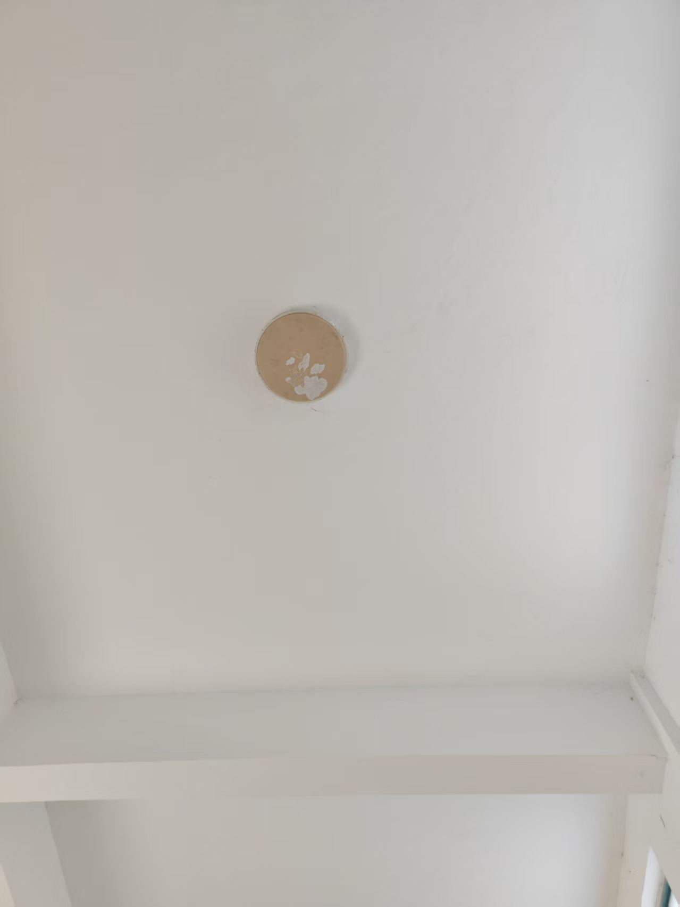

6 | 二 | 房间、阳台、卫生间
7 | 1 | 2#1-6层.3#1层.4#1-3层.宿舍强电线路改造 | 原空调和插座明线槽拆除重新开槽、铺管、敷埋线管盒、布线，每间开槽敷埋管线长度约10米，敷埋线盒7个，（取费：1米20元、线盒一个5元） | 间 | 254.00 |  |  | 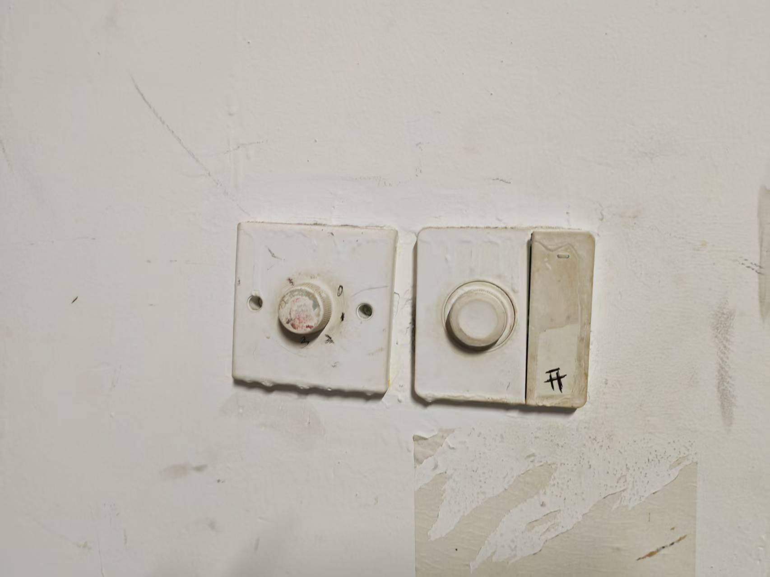 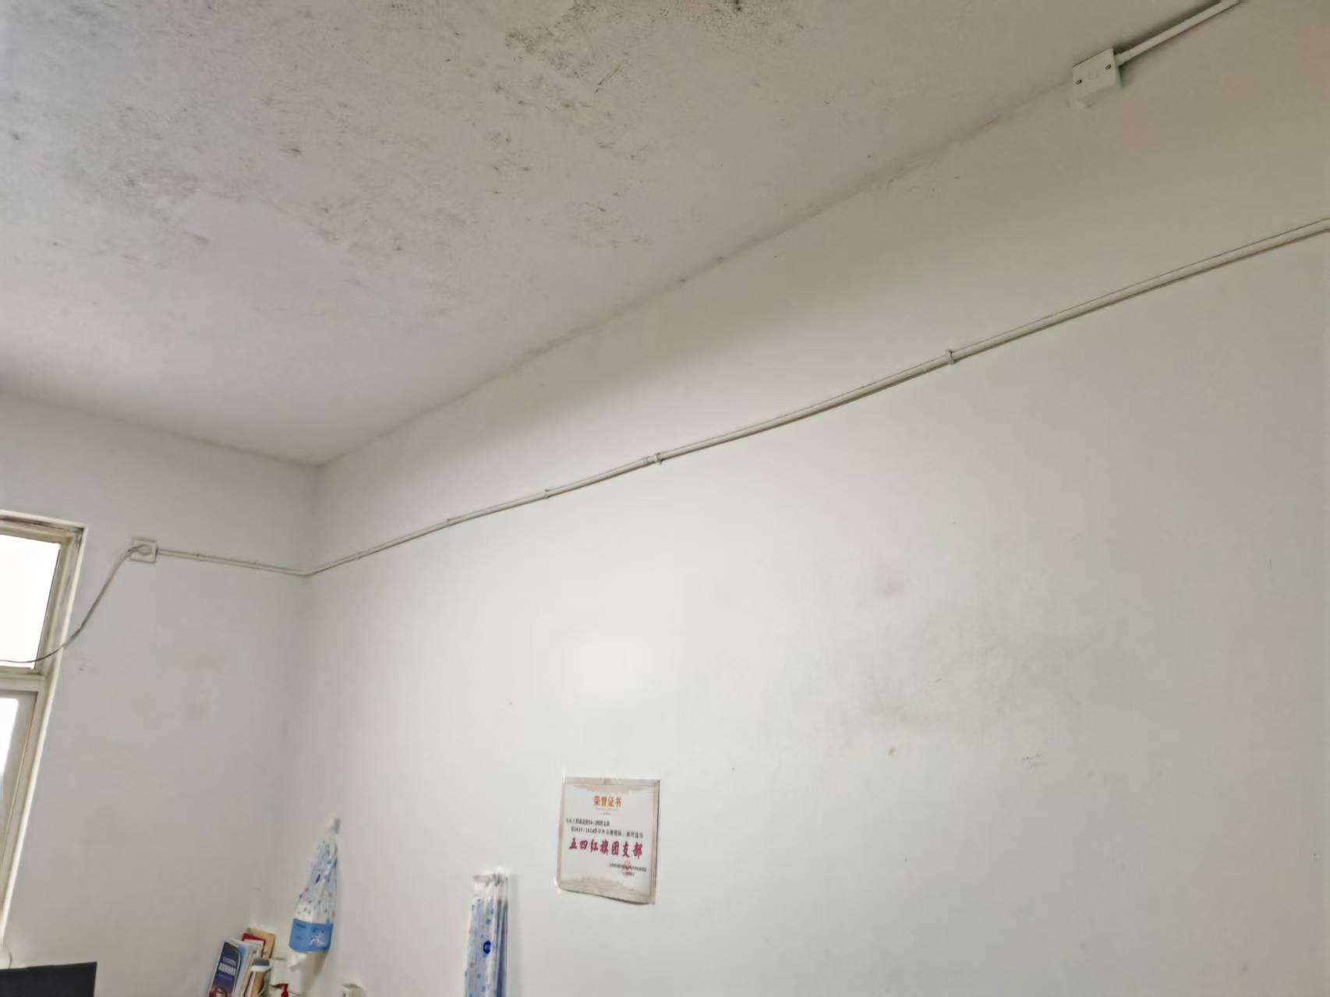 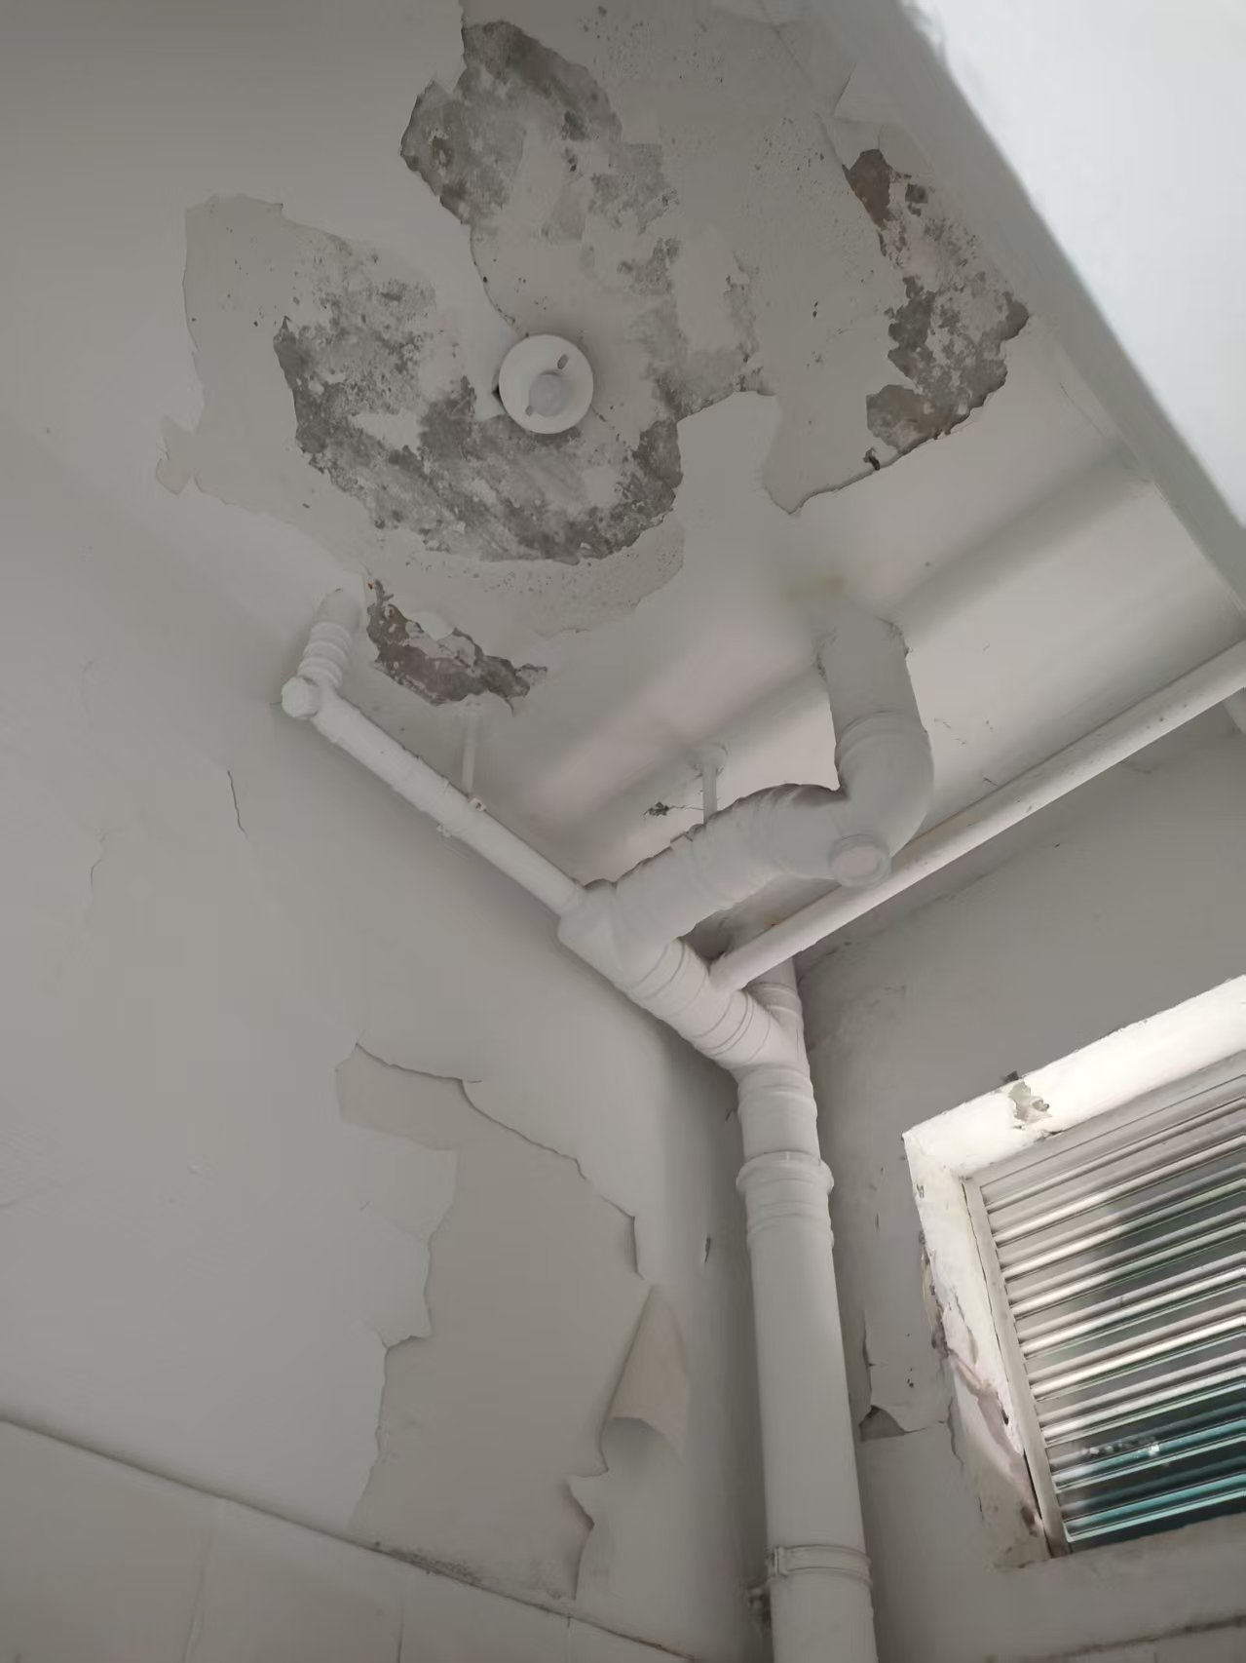 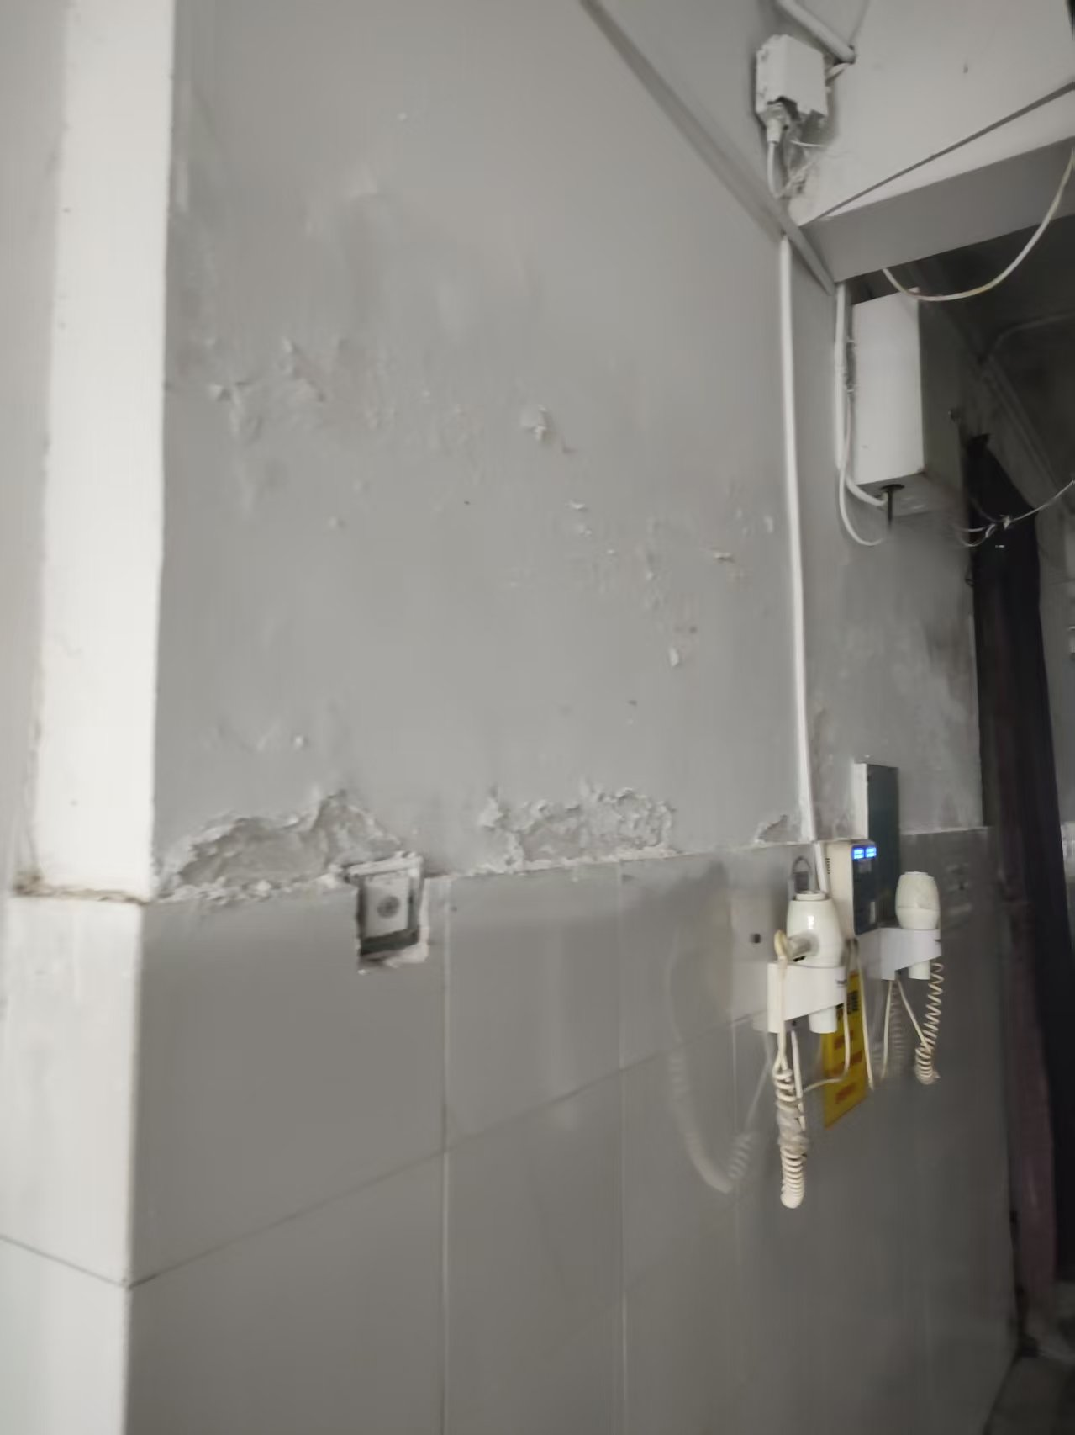 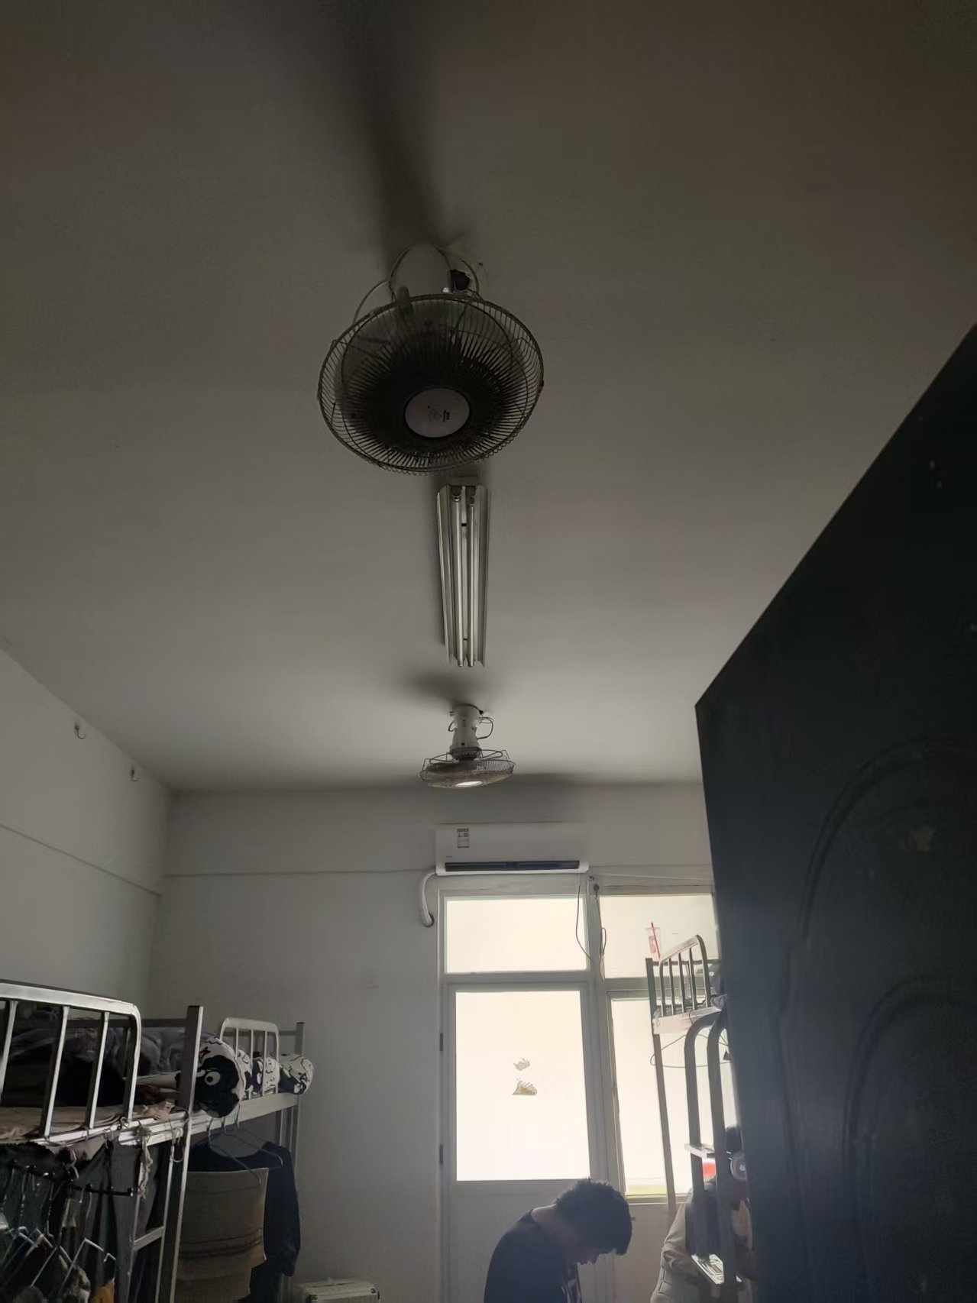 | 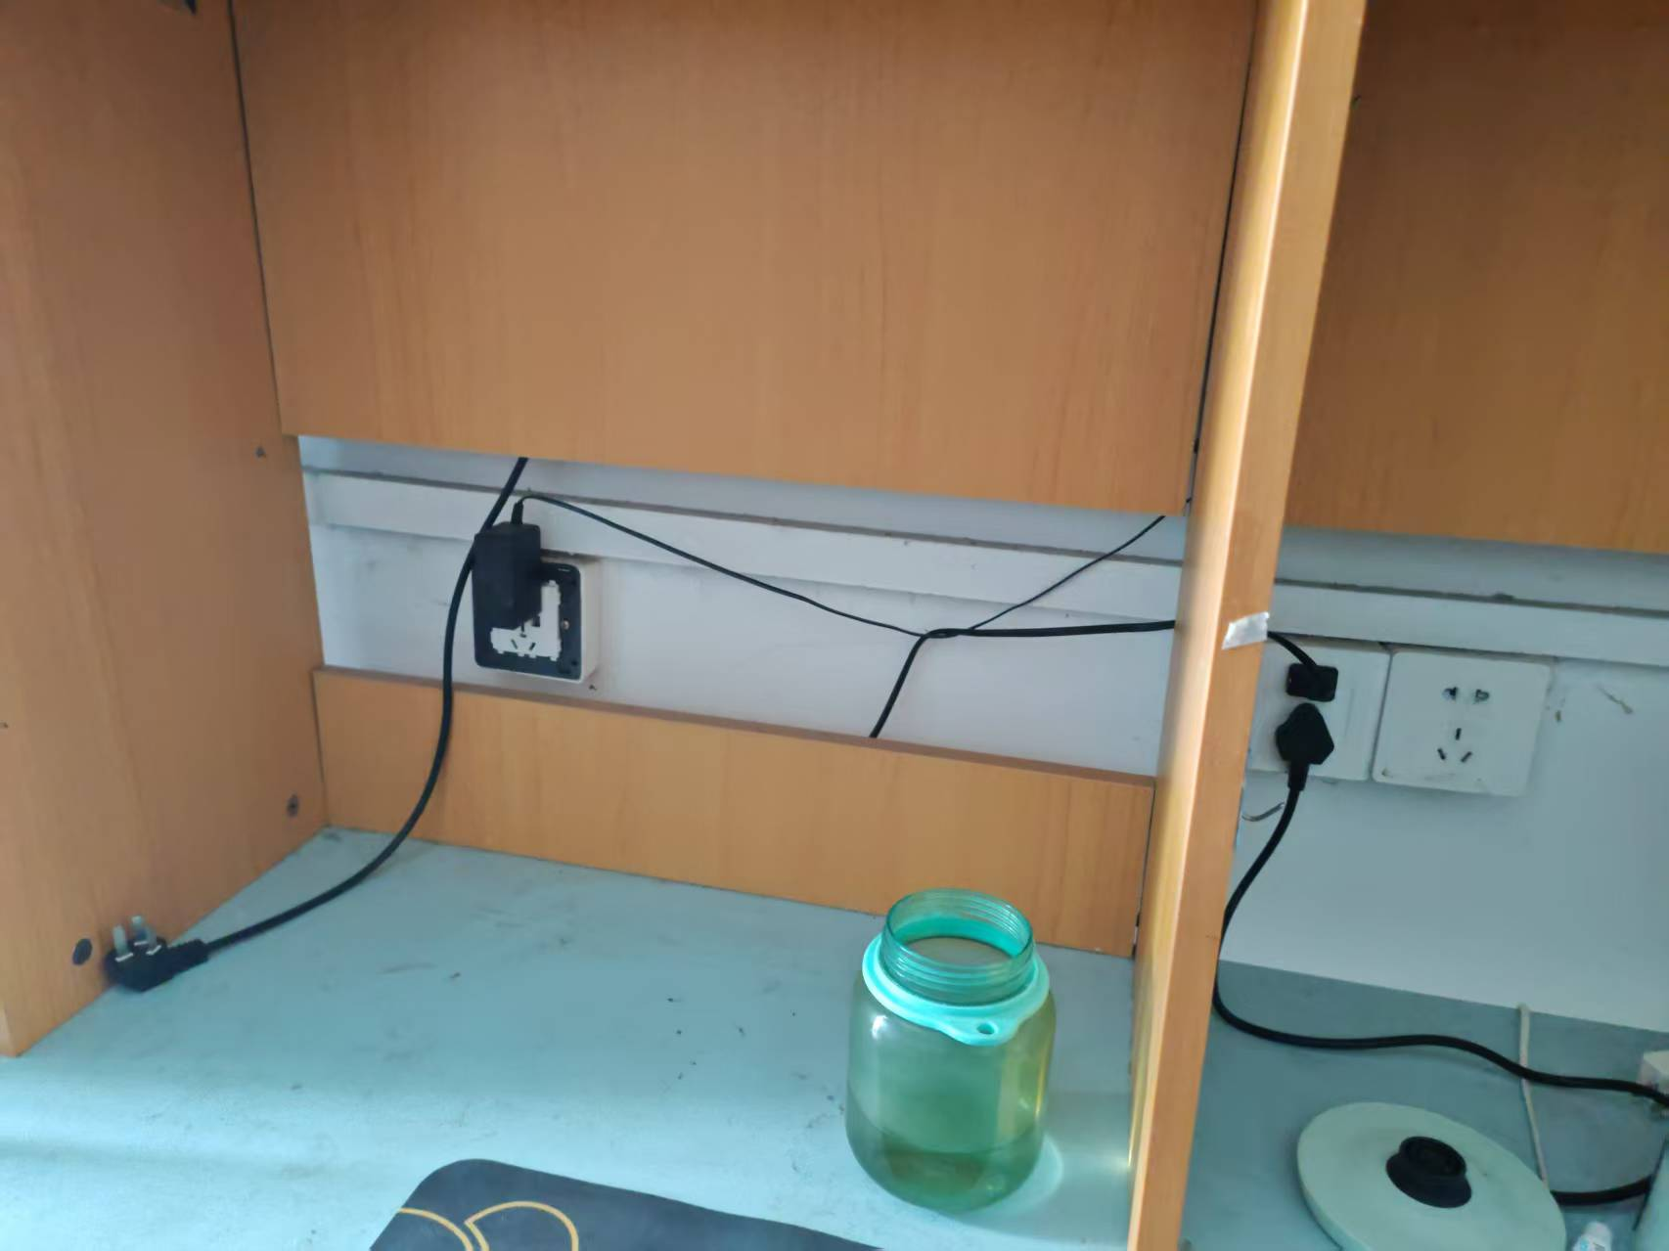 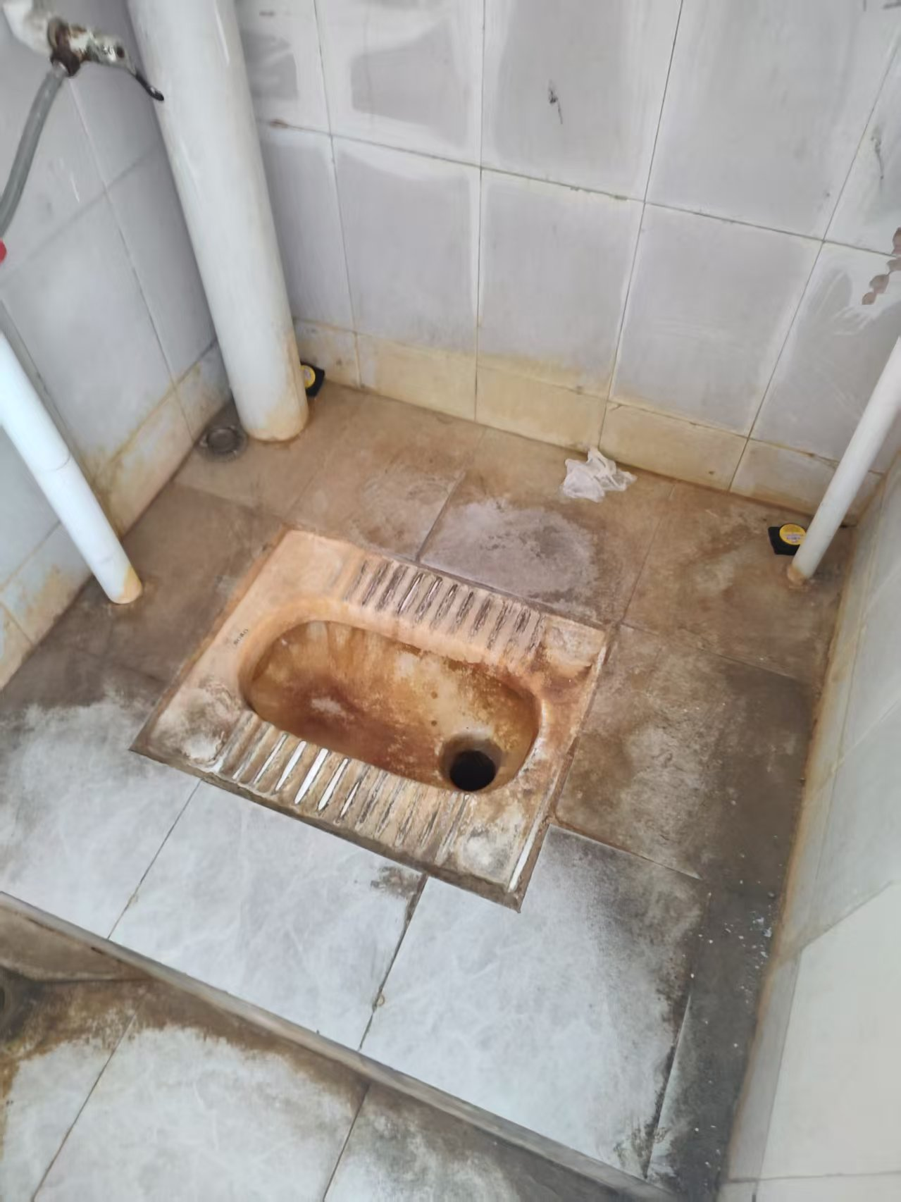 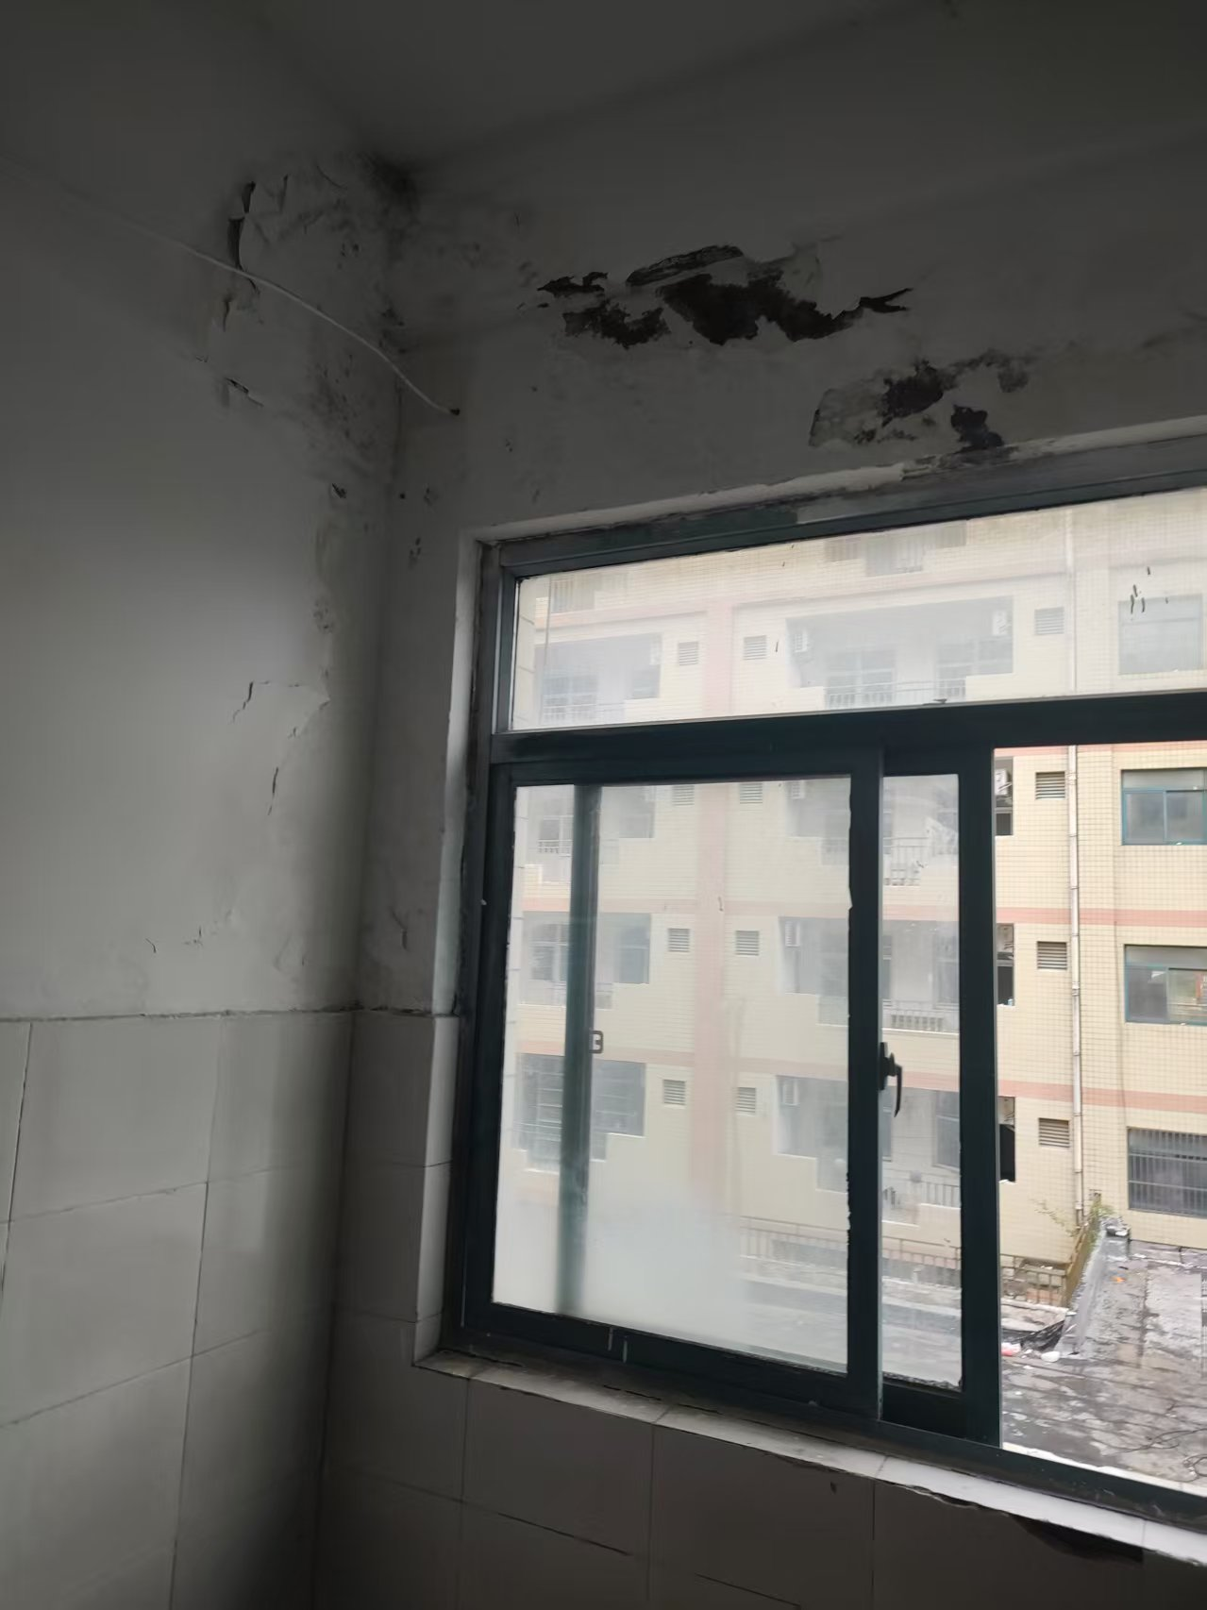 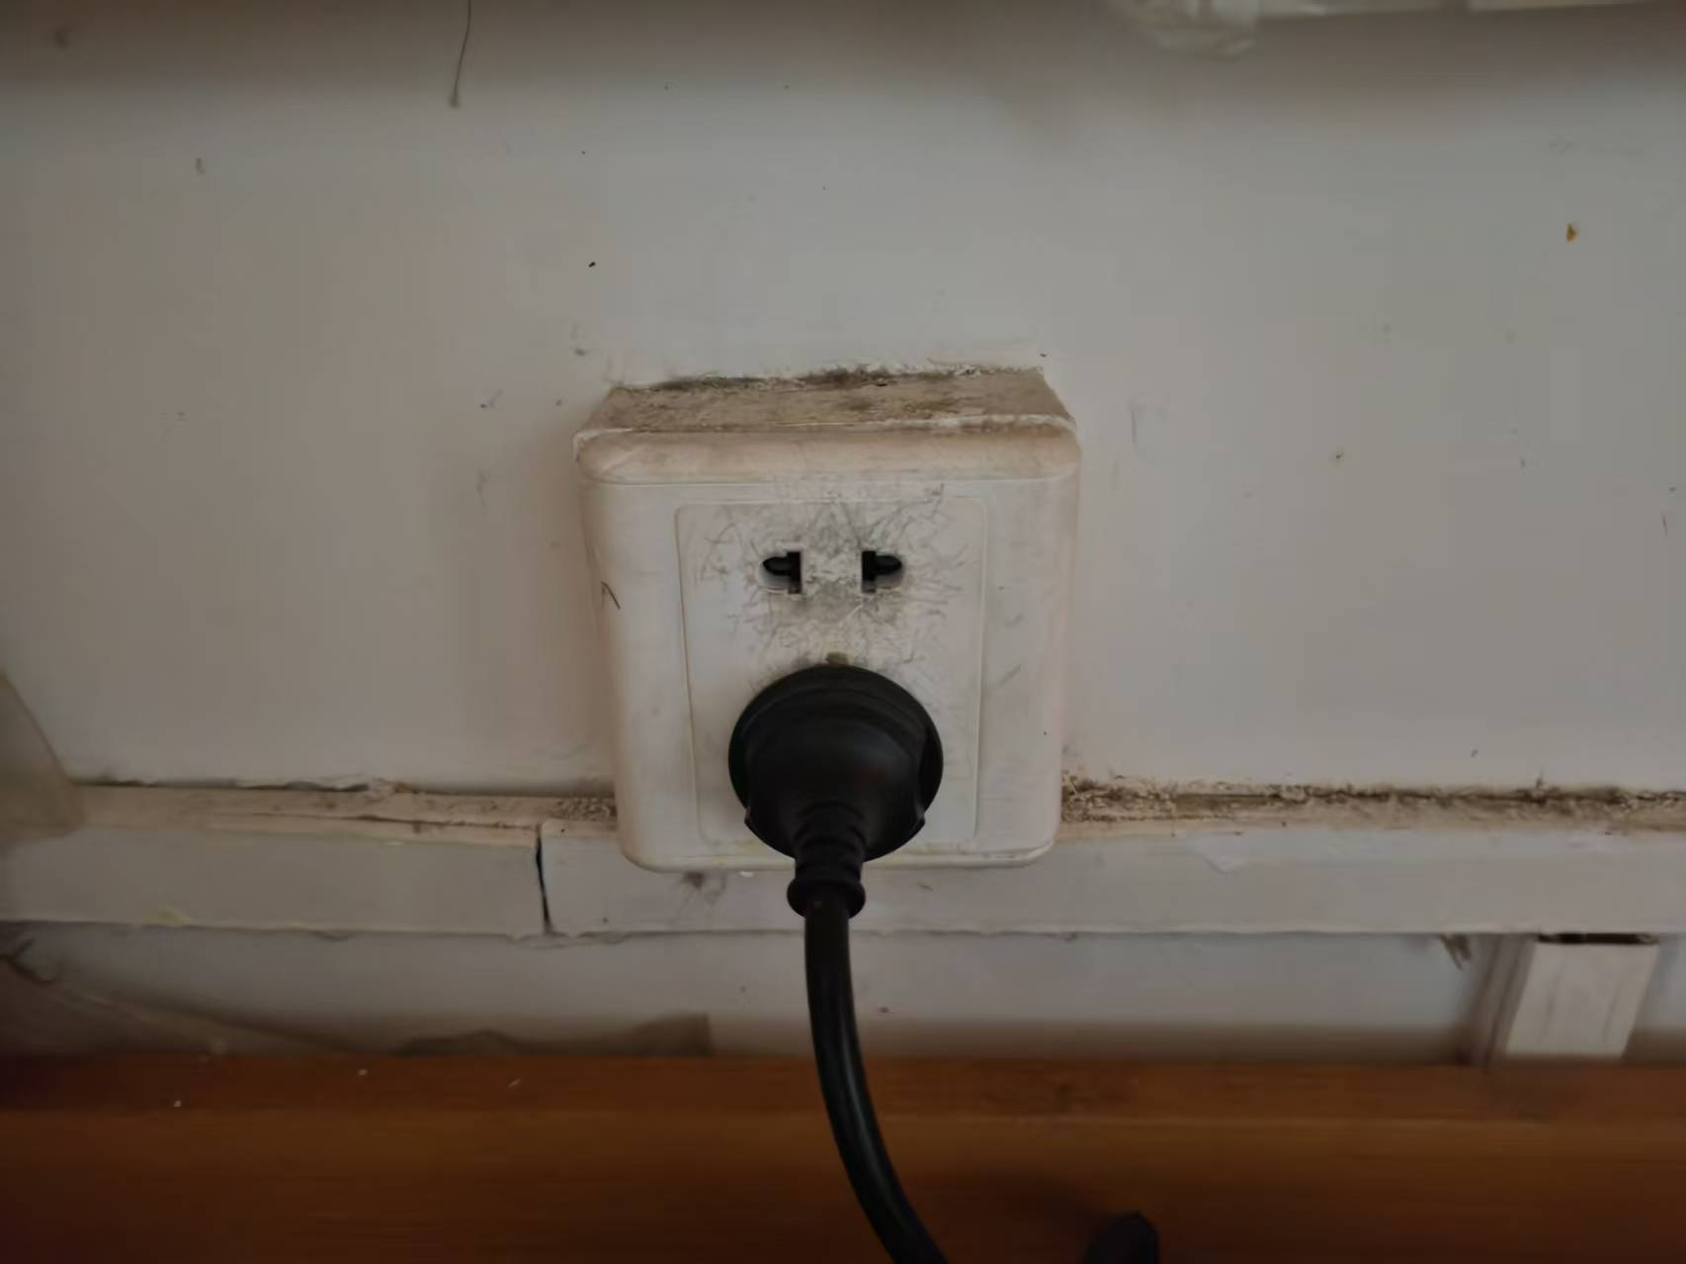
8 | 2 | 5#1-3层宿舍强电线路改造 | 原插座明线槽拆除重新开槽、铺管、敷埋线管盒、布线，每间开槽敷埋管线长度约4米，敷埋线盒6个 | 间 | 65.00
9 | 4 | 开关插座更换 | 每间宿舍房间更换6个五孔插座（带2个USB接口)，1个空调专用插座，1个调速器，1位调速器带开关，阳台、卫生间各一个防水单开，规格：86型、安装，（五孔带2个USB接口插座：30元/个，空调专用插座：10元/个，1位调速器：15元/个，1位调速带开关：20元/个，防水单开：10元/个） | 间 | 319.00
10 | 5 | 三防灯更换 | 每个房间阳台、卫生间安装1盏三防吸顶灯，规格：300㎜30w白光LED圆灯 | 盏 | 728.00
11 | 6 | 乳胶漆翻新 | 1、2#男生宿舍楼（除102、104、127、222-228），计155间，其中150间六人间，5间四人间,房间、阳台、卫生间、1-6层过道、楼梯间墙顶乳胶漆翻新， 2、3#女生宿舍楼一层，计25间，一层过道、楼梯间墙顶乳胶漆翻新（ 除102.103.104） ， 3、4#楼女生宿舍1-3层，计74间房间、阳台、卫生间、1-3层过道、楼梯间墙顶乳胶漆翻新（除102.104.217.219-231） 4、5#楼男生宿舍楼1-3层 ，计65间，其中62间6人间，3间4人间，房间、阳台、卫生间、过道、楼梯间墙顶乳胶漆翻新（除101.102） | ㎡ | 27000.00
12 | 7 | 杂物清运、草酸清洗、深度保洁 | 3号楼1楼、4号楼1-3楼、5号楼1-3楼过道、楼梯地面、墙砖、扶手、防火门、窗扇玻璃深度保洁，319间杂物清运，宿舍、阳台、卫生间地面、墙砖、门窗深度保洁，风扇、卫生间地面、蹲便器草酸清洗，（以地面面积计算） | ㎡ | 8500.00
13 | 8 | 防盗门翻新 | 319樘新生宿舍防盗门清洗维修，刷水性同色油漆、双面含金刚网清洗，（6人间311间、4人间8间，可住1898人其中男生1304人，女生594人） | 樘 | 319.00
14 | 9 | 楼梯栏杆翻新 | 2#楼1-6层，3#楼1层，4号楼1-3层、5号楼1-3层楼梯栏杆打磨刷同色水性油漆 | ㎡ | 380.00
15 | 三 | 行政楼厕所维修
16 | 1 | 拆除清运 | 行政楼2.3.4.5层原集成吊顶（4层仅限女厕所）拆除 | 项 | 1.00 |  |  | 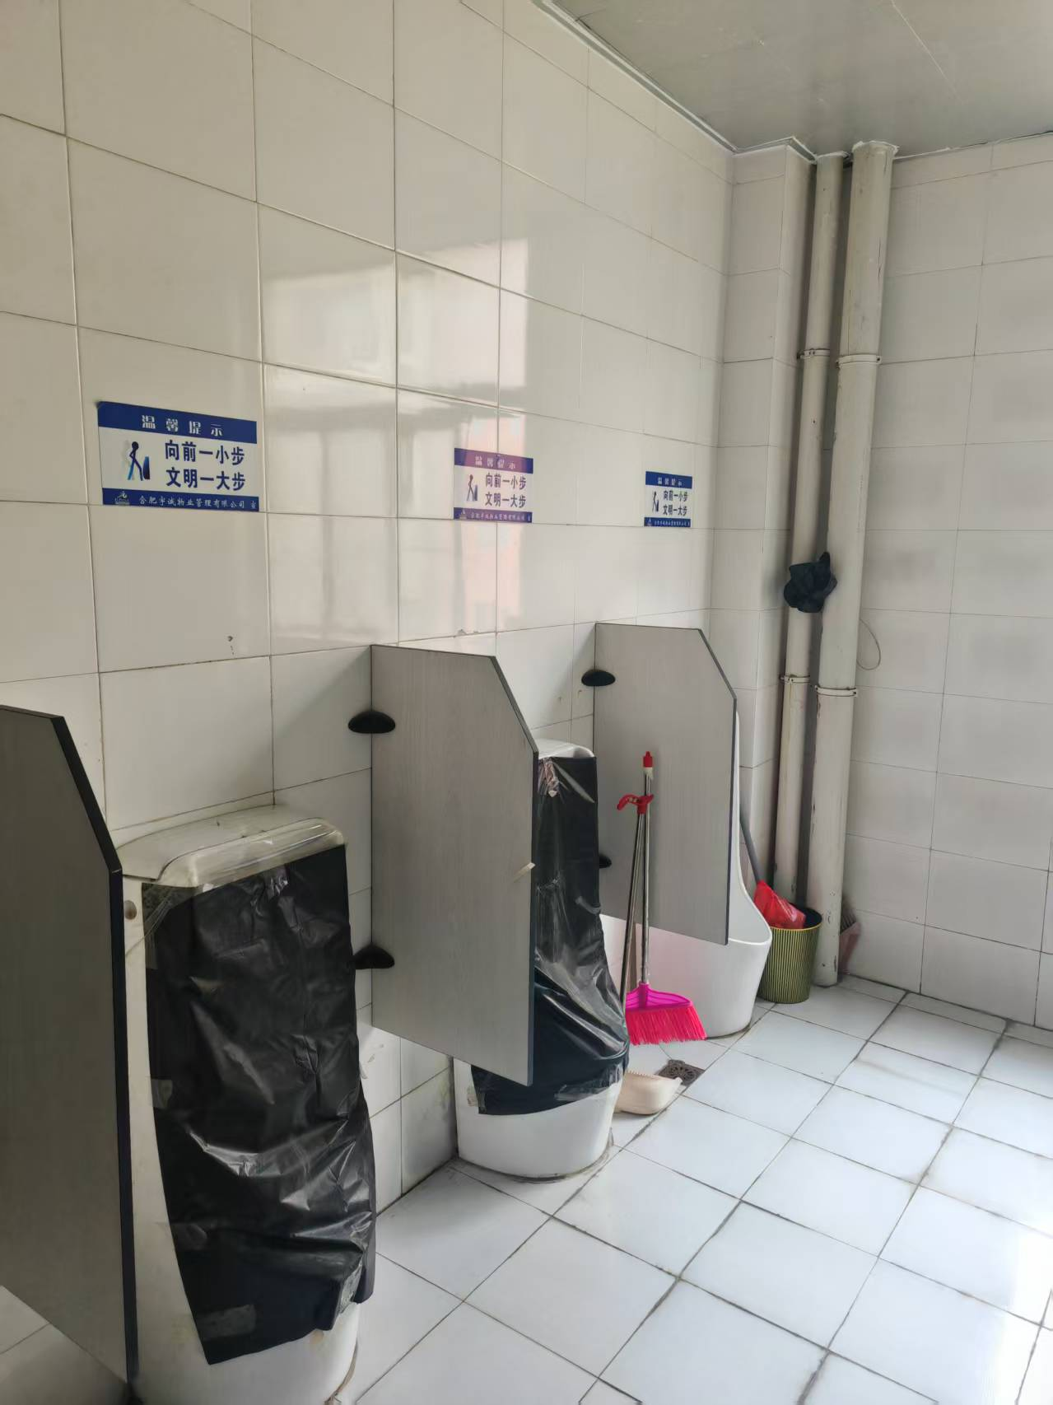 | 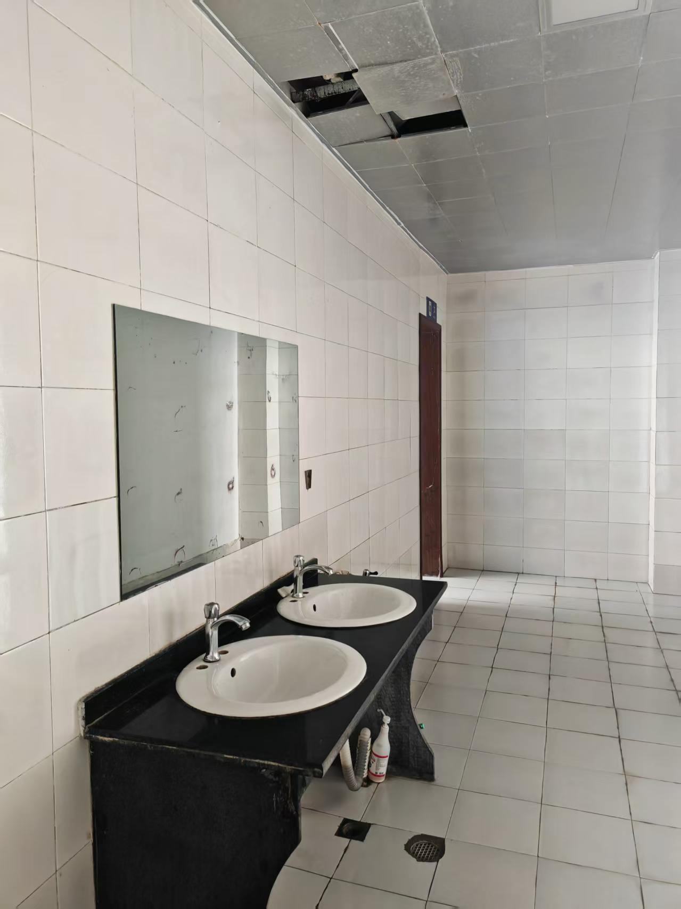

17 | 2 | 下水管疏通维修 | 行政楼2.3.4.5层下水管疏通维修 | 层 | 4.00
18 | 3 | 集成吊顶 | 原吊顶拆除更换600*600集成吊顶（0.8厚） | ㎡ | 160.00
19 | 4 | 600*600平板灯 | 采购安装3盏600*600平板灯 | 盏 | 10.00
20 | 5 | 小便器感应器 | 采购更换小便斗感应器 | 套 | 12.00
21 |  |  | 合计
部分物料规格、颜色、型号参考

相关要求说明： 1、本工程合同报价清单中体现的一切材料、设备(含半成品、成品)，必须符合政府对建设工程质量管理的有关要求和规定，并经发包人确认样品的质量、品牌、规格、封样后批准采购和使用。承包人提交的样品，应附有具体的品牌、材质、规格、技术指标、使用方法的详尽说明。承包人对没有资料、未经样品确认而擅自订货和购买而造成的费用、工期等所有损失承担责任。发包人根据确认的样品对材料的质量进行监控、需要送检的检测合格后方可使用。 2、承包人承担其承包范围内的所有施工费用和材料费用，包括但不限于上述材料费用、现场施工工序的试验、检验费用、质量监督部门按一定比例抽取现场材料检验费用等，上述费用均包含在合同总价中。没有合格证书或检测不合格的材料、成品、半成品等，不得用于本工程。 3、具有合格证书的材料、设备、成品、半成品等，任何一方如有异议应重新检测，检测后属合格品，其检测费由提出异议方承担，如属不合格品，检测费由承包人承担。 4、本合同内如有约定材料设备品牌严格按合同约定要求的品牌执行，因客观原因必须变更品牌的需由发包人同意，在发包人批准后方可采购。 5、本工程原则上不允许进行方案变更或新增项目，如确需变更或增项的合同已有单价的执行合同单价，合同中没有的双方以当地《装饰工程消耗量标准》等文件及市场价协商确定。 6、本工程为包工、包料、包单价、包安全、包工期、包质量、包构件检验检测费、包验收、包文明施工费、保险费(含施工人员的人身保险)等，据实结算、含税（增值税普通发票）。 7、工期：45天，

